Summary
Category | Count
Passed | 1
Failed | 0
Skipped | 0
Total | 1
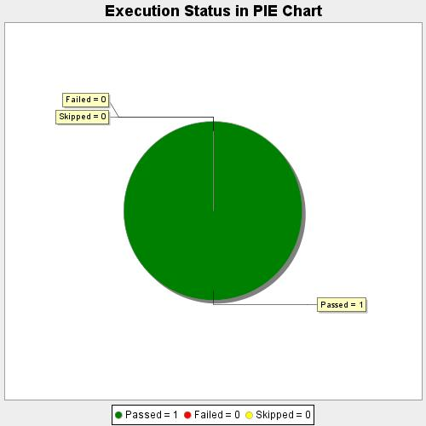
Start Time | 2020-08-10T21:40:27 IST
End Time | 2020-08-10T21:42:17 IST
Duration | 110358 ms

